상품제안서
LED 키캡 키링 1구 | 상품코드: S47381

 |  |  |  |  |  |  | 02-713-8555 | www.synergygift.co.kr
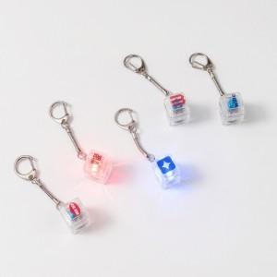

【상세/제작정보】 | <p><span style="font-size: 18pt;">※ 키캡 당 최대 인쇄 가능 사이즈 12*12mm</span></p><p><span style="font-size: 18pt;">&nbsp;</span></p><p><span style="font-size: 18pt;"></span><span style="font-size: 18pt;">컬러인쇄 + OPP 포장 포함 단가입니다.</span> <span style="font-size: 18pt;">​</span></p><p>&nbsp;</p>

【인쇄/포장옵션】 | 컬러인쇄 / OPP(비닐)

【공급단가】 | 수량 | 100~ | 300~ | 500~ | 1,000~ | 3,000~
*VAT별도 | 단가 | 2,340원 | 2,280원 | 2,210원 | 2,100원 | 2,030원

【상품 URL】 | https://www.synergygift.co.kr:443/src/goods_detail.php?gdno=47381

